Sheet1
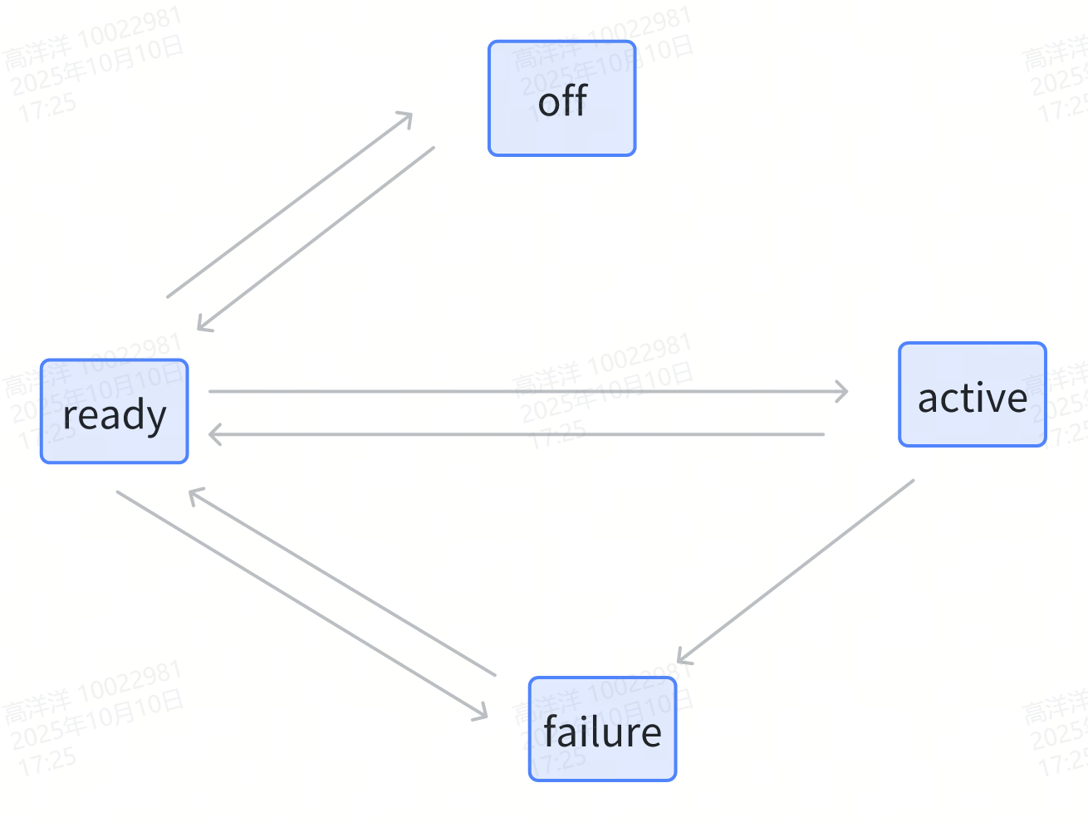

No: | 验收内容 | 范围
1 | BSW | 五菱验收范围 | 全功能验收
2 | Function (包含ASW)
3 | KPI | 五菱部分

 |  |  |  | No: | Function验收内容 | 范围
 |  |  |  | 1 | DOW | 五菱验收范围 | 全功能验收
 |  |  |  | 2 | RCW
 |  |  |  | 3 | BSD
 |  |  |  | 4 | LCA
 |  |  |  | 5 | RCTA
 |  |  |  | 6 | RCTB
 |  |  |  | 7 | FCTA
 |  |  |  | 8 | FCTB
 |  |  |  | 9 | Alignment
 |  |  |  | 10 | Blockage

四种标定
 |  | 标定种类
 |  |  |  | 1.EOL动态和静态，二者会二选一 2.EOL动态和SA的唯一区别是二者的路段不一样，EOL动态是一段特殊道路
No: |  | SA标定(Service Alignment) | OA在线校准（Online Alignment） | EOL-动态校准 | EOL-下线静态校准
1 | 功能目的 | 在车辆维修或服务过程中，对车辆传感器进行重新校准的过程，以确保其输出数据与车辆实际状态一致。一般在公共道路上行驶一定里程后，毫米波雷达自动补偿水平、垂直方向的安装偏差。 | 雷达通过获取到的车身信号，以及检测到的点云信息，实现动态标定校准安装角度偏差。在安装角度误差允许范围内，实时补偿修正检测到的障碍物信息；超过误差范围，发出安装偏差大的故障信息。 | 主要是服务于某些主机厂的特定需求，其整车下线会在特定跑道（道路两旁有金属护栏或者固定角反射锥）行驶一段时间后，完成毫米波雷达自动补偿水平、垂直方向的安装偏差。 | 校准的目的是通过确定雷达天线轴线与车辆行驶轴线在水平及垂直方向上的偏差，再通过算法补偿使二者重合或在一个允许的范围内，保证配装雷达车辆的下线后相关功能能够正常使用。
2 | 触发方式 | SA不是默认开启的，是触发式的，需要给雷达下发指令才能开启。比如通过报文下发指令，具体报文和协议根据客户需求。 |  | 不是默认开启的，是触发式的，需要给雷达下发指令才能开启。比如通过报文下发指令，具体报文和协议根据客户需求。
3 | 功能激活条件 | ① 触发式标定（开启） ② 自车车速 > 3 m/s ③ yaw_rate ∈（-0.1 rad/s，0.1 rad/s） ④ 加速度 ∈（-5.0 m/s^2，5.0 m/s^2） | ① 自车车速 > 3 m/s ② yaw_rate ∈（-0.1 rad/s，0.1 rad/s） ③ 加速度 ∈（-5.0 m/s^2，5.0 m/s^2） ④ 雷达下线标定成功过一次 | ① 触发式标定（开启） ② 自车车速 ∈（10 km/h，30 km/h） （根据客户需求适配） ③ yaw_rate ∈（-0.1 rad/s，0.1 rad/s） ④ 加速度 ∈（-2.0 m/s^2，2.0 m/s^2）
4 | 可校准的偏差范围 | ① 水平安装角度偏差的误差范围∈（-3.5°，+3.5°） ② 俯仰安装角度偏差的误差范围∈（-3.0°，+3.0°） | ① 水平安装角度偏差的误差范围∈（-6.0°，+6.0°） ② 俯仰安装角度偏差的误差范围∈（-6.0°，+6.0°） | ① 水平安装角度偏差的误差范围∈（-3.5°，+3.5°） ② 俯仰安装角度偏差的误差范围∈（-3.0°，+3.0°）
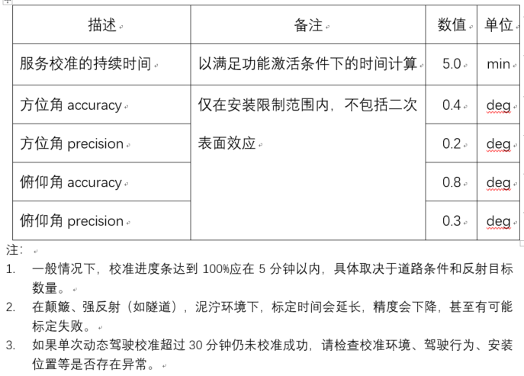
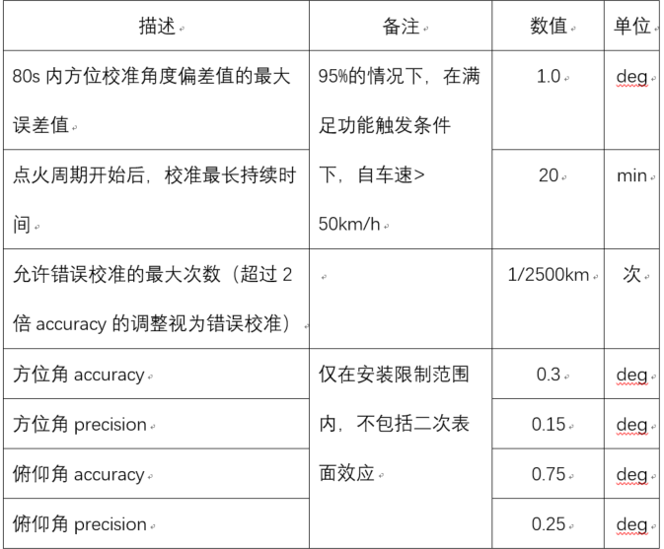
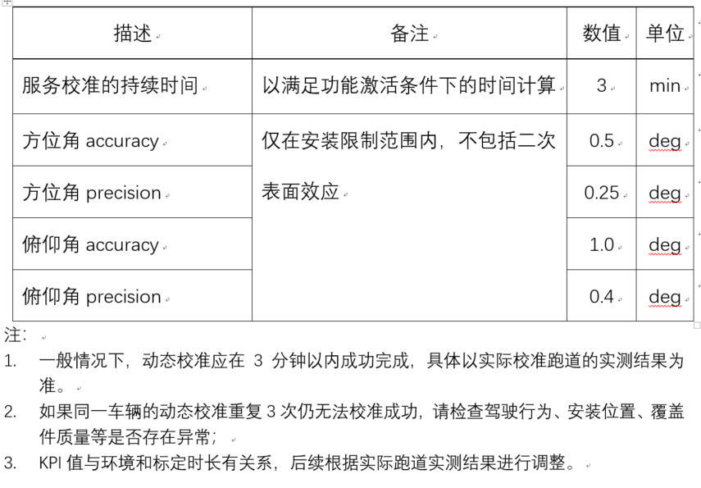
5 | KPI

6 | 数据存储 | 标定完成后，需将标定结果：方位角安装偏差角度及俯仰角安装偏差角度，进行存储写入并发出存储状态成功/失败。数据成功写入方可视为标定成功。 | 1.数据更新: 水平标定角度的前后两次更新，需要做平滑处理。俯仰标定角度可不做平滑处理。 2.数据存储 ① 算法明确标定值收敛方可写入。写入条件满足下述其一即可： 1) 前后两次写入值须超过0.5° 2) 下电存储 ② 滑窗循环存储标定角度，便于debug问题（内存大小ASW给出） ASW负责设计逻辑给出存储标志（根据精估结果判断收敛）和待存储的标定角度值，BSW负责实现数据保存。 | 标定完成后，需将标定结果：方位角安装偏差角度及俯仰角安装偏差角度，进行存储写入并发出存储状态成功/失败。数据成功写入方可视为标定成功。
7 | 输出信号 | 标定过程中，需要发出标定状态和标定进度；当校准失败或者不能进行校准时，应提供其原因. 1.标定状态 ① 未进行标定 ② 标定进行中，满足标定条件（标定进度条0~100%） ③ 标定进行中，不满足标定条件（标定进度条0~100%） ④ 标定成功 ⑤ 标定失败 2. 标定进度条 标定进度条以百分比形式输出，如0~100%。 3. 标定失败原因 ① 自车速度太低 ② 自车速度太高 | 1.输出 ① 水平安装角度偏差 ② 俯仰安装角度偏差 ③ 故障码 2.故障报出 报错监控范围： 水平角度∈（-15°，15°）；俯仰角度∈（-12°，12°）。 结论： 水平角度偏差超过6.0°，报故障：水平角度偏差大。 俯仰角度偏差超过6.0°，报故障：俯仰角度偏差大。 | 标定过程中，需要发出标定状态和标定进度；当校准失败或者不能进行校准时，应提供其原因。输出信号如下： 1. 标定状态 ① 未进行标定 ② 标定进行中，满足标定条件（标定进度条0~100%） ③ 标定进行中，不满足标定条件（标定进度条0~100%） ④ 标定成功 ⑤ 标定失败 2. 标定进度条 标定进度条以百分比形式输出，如0~100%。 3. 标定失败原因 ① 自车速度太低 ② 自车速度太高 ③ 自车加速度太大 ④ 自车加速度太小 ⑤ 自车yaw_rate太高 ⑥ 点云数不足 ⑦ 水平安装偏差过大 ⑧ 俯仰安装偏差过大 ⑨ 雷达故障 4. 标定信息存储状态 ① 存储成功 ② 存储失败

